Necesidad
Requerimiento Jefatura Progama Enfermedades Transmisibles Infecciosas

INSUMOS | ESPECIFICACIONES TÉCNICAS | CANTIDAD | PRECIO UNITARIO | TOTAL
Computadora Escritorio Avanzada | Procesador: Intel core i7 11 th Generacion Memoria RAM: 8GB DDR4 Almacenamiento: Disco 1TB SSD Sistema Operativo: Windows 10 pro 64 Bits o Superior Unidades Ópticas: DVD/RW Monitor: LCD 21 Conexión Display Port (DP) y VGA. Tarjeta de Red: LAN Gigabit Ethernet 10/100/1000 (RJ45) Puertos Externos: lector de tarjetas multimemorias, puertos USB 2.0 y 3.0 puerto Display port (1), Puerto VGA (1), Tarjeta de sonido (Audio y micrófono) Otros Preferidos: Teclado y Ratón óptico conexión USB | 2 | L. 26,230.00 | L52,460.00
Imprersora Miltifucnional | Funciones: Impresora, Fotocopiadora y escáner. Tecnología de Impresión: Inyección de tinta de 4 colores, sistema de flujo continuo. Conectividad: 1 USB 2.0 alta velocidad, 1 Ethernet Gigabit Consumo de Energía: Voltaje 100-120V/220-240V Sistema Operativo Compatible: Windows 7, Windows 8, Windows 10, Windows 11 | 2 | L. 18,822.00 | L37,644.00
UPS (Fuente de Poder) | Capacidad de potencia 700 watts hasta 1200 watts Tecnología: Línea Interactiva Características de entrada: Voltaje: 120V sin utilizar baterías internas, Regulador Automático de Voltaje (AVR) incorporado en la entrada del UPS, Frecuencia: 60Hz Características de salida: Voltaje: 120 V (Con Regulación Automática de Voltaje), Frecuencia: 60 Hz (UPS en batería), Tiempo de transferencia a Batería: 8 ms máximo Salidas (tomas eléctricas): 5 tomas o más con respaldo de batería Nema 5-15R de las cuales 2 o más salidas con protección contra sobrecargas Protección del UPS Protección contra alto voltaje: 300 joule mínimo Filtro de Interferencia de Radio Frecuencia y Electromagnetismo EMI/RFI Con protección de Sobrecarga Protección de Corto Circuito Tiempo de Respaldo: 3-5 minutos mínimo a full carga Tiempo de Respuesta: 4 ms máximo Criterios Ambientales de Cumplimiento Obligatorio: Tener un sello de conformidad que evidencie la eficiencia energética del producto, como el Energy Star o equivalente. En caso de reparaciones, durante el plazo de garantía, el proveedor es responsable de llevarse las partes cambiadas y brindarles una disposición adecuada Cada oferente deberá presentar certificación autenticada emitida por el fabricante, de que es Distribuidor Directo y Canal Autorizado de Servicio de la marca de las estaciones de trabajo (microcomputadoras). No se aceptarán certificaciones de terceros. Baterías Tipo: Selladas, Libre de Mantenimiento Protección de Baterías: Indicador de reemplazo de baterías InterfaceRS32 o USB Alarma Protección Alarmas audibles: en modo de batería; de indicación de batería baja; de indicación de sobrecarga Estándares y Certificaciones ISO9001, UL Garantía 1 año en piezas y mano de obra | 3 | L. 5,204.00 | L. 15,612.00
Escritorio Metalico para oficina | Superficie: Aclomerado de madera de color madera Medidas: 120cm X 60cm Estructura: Metalica Color Negro Gavetas: 3 Garantia: 6 Meses | 2 | L. 4,495.00 | L. 8,990.00 | 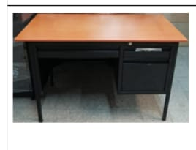
Silla Ergonomica para oficina | Mesh-Tela gris claro Base nylon blanco 340mm-Rodos nylon 60mm Mecanismo de bloqueo-3 posiciones 3D Soporte Lumbar Peso maximo que soporta 300kgs Frente: 68cm; Prof: 68cm; Alto: 114-123cm Grantia: 1 año | 3 | L. 5,155.00 | L. 15,465.00
Archivo | ARCHIVO DE 4 GAVETAS OFICIO MATERIAL:METAL DE ALTO CALIBRE CON SISTEMA ANTIVUELCO CON RIELES EXTENSIBLES. DIMENSIONES:133CM DE ALTO 45CM DE ANCHO Y 62CM DE PROFUNDIDAD | 2 | L. 7,400.00 | L. 14,800.00 | 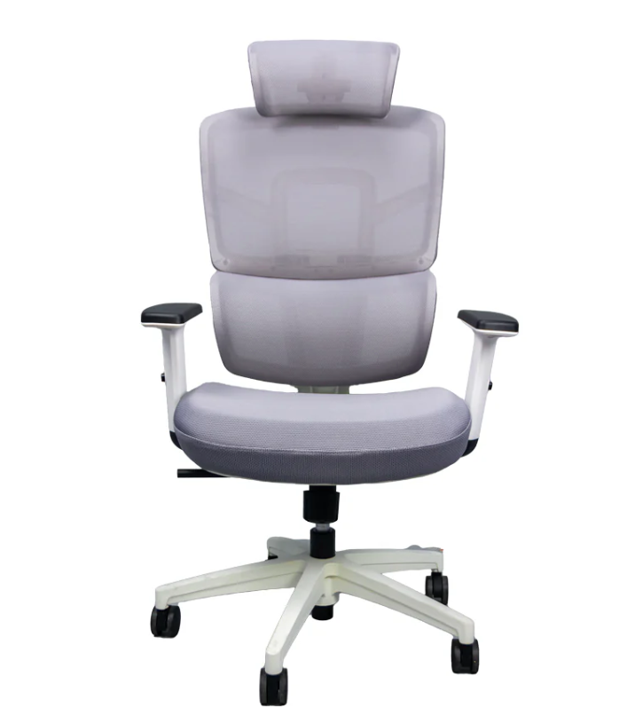
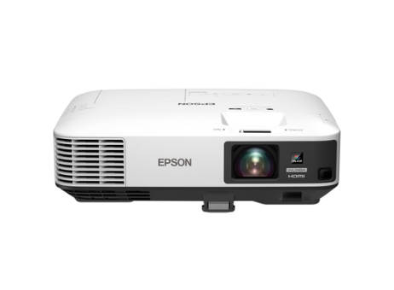
Data Show | Resolucion :WUXGA FullHD [1920x1200 o más] Luminosidad: 5000 lumens Ratio: 1.38-2.28 :1 Contraste: 15.000:1 altavoces:16 vatio Voltaje de suministro:AC 220 V - 240 V, 50 Hz - 60 Hz Interfaces:USB 2.0-A, USB 2.0, RS-232C, Interfaz Ethernet (100 Base-TX/10 Base-T), Entrada VGA (2x), Salida VGA, Entrada HDMI (2x), Entrada compuesto, Entrada RGB (2x), Salida RGB, MHL, Salida (jack), Entrada (jack) (2x), LAN inalámbrica b/g/g 25 GHz (opcional), LAN inalámbrica IEEE 802.11b/g/n (WiFi 4) (opcional) | 1 | L. 26,381.23 | L. 26,381.23 | 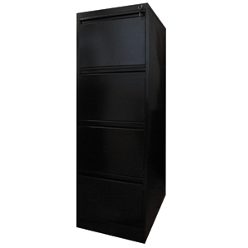
 |  |  | Total | L171,352.23

